dMS_0100_001
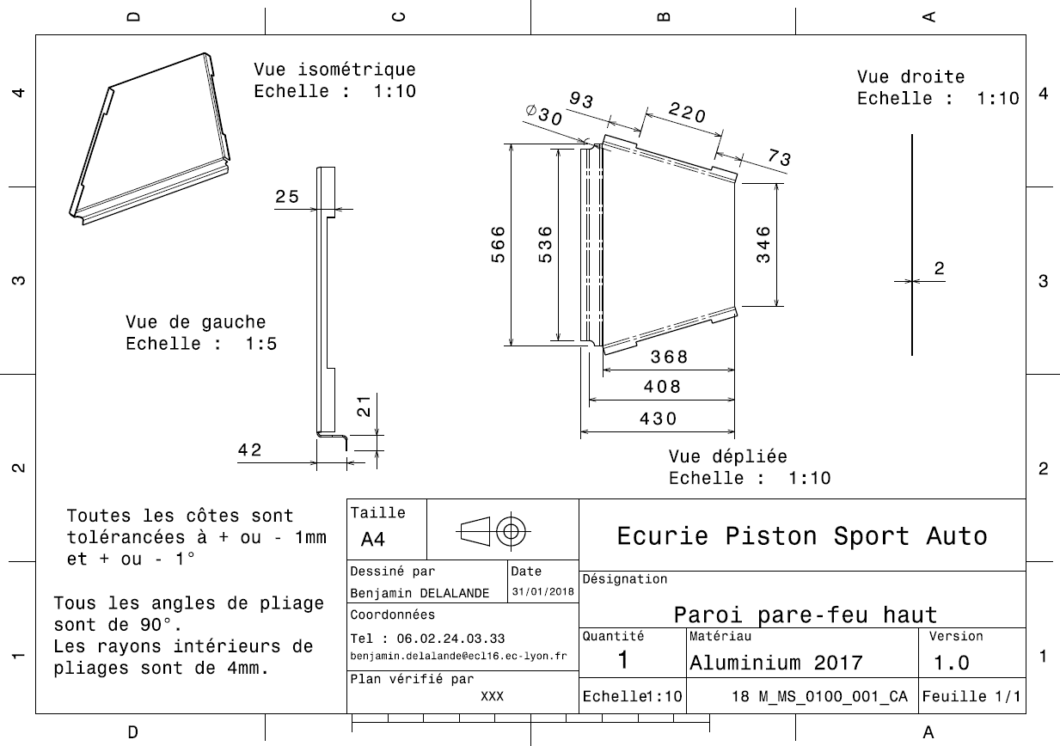
Drawing part : | MS_0100_001

dMS_0100_002
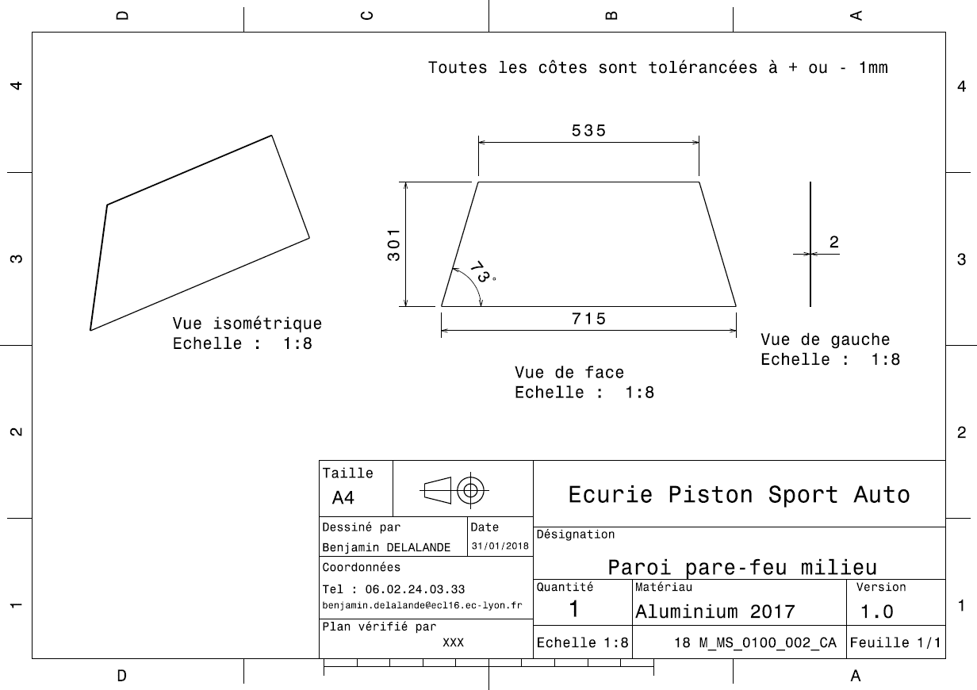
Drawing part : | MS_0100_002

dMS_0100_003
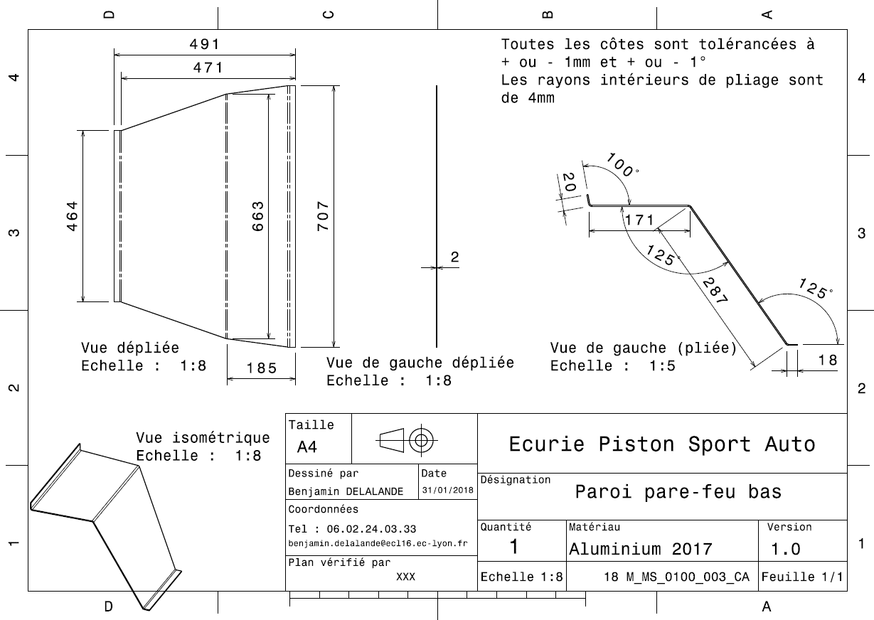
Drawing Part : | MS_0100_003

dMS_0100_004
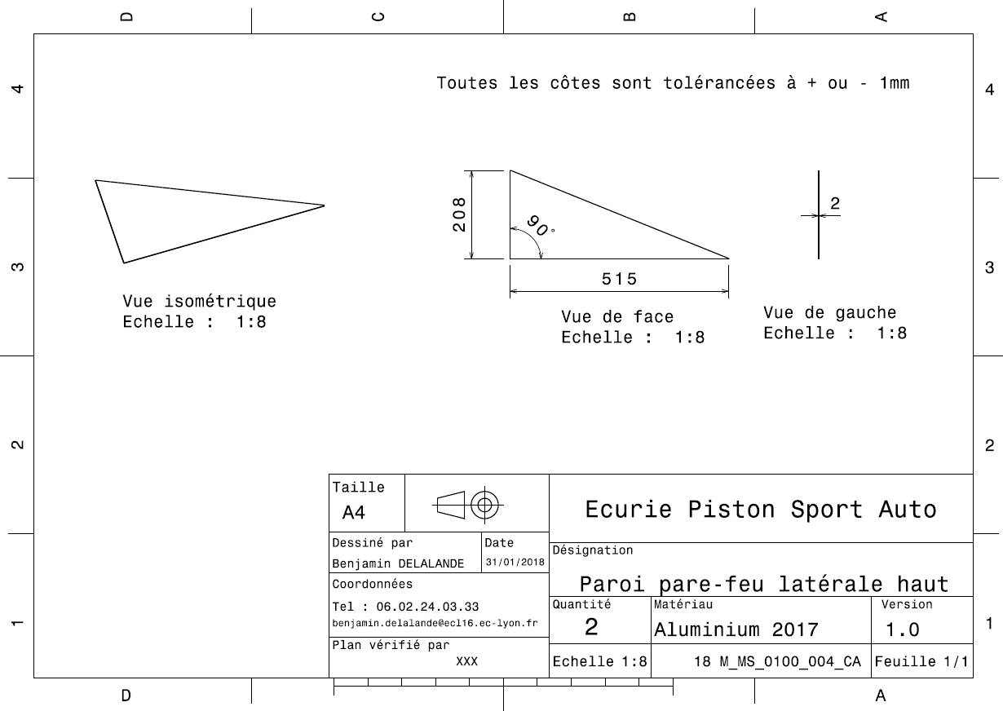
Drawing Part : | MS_0100_004

dMS_0100_005
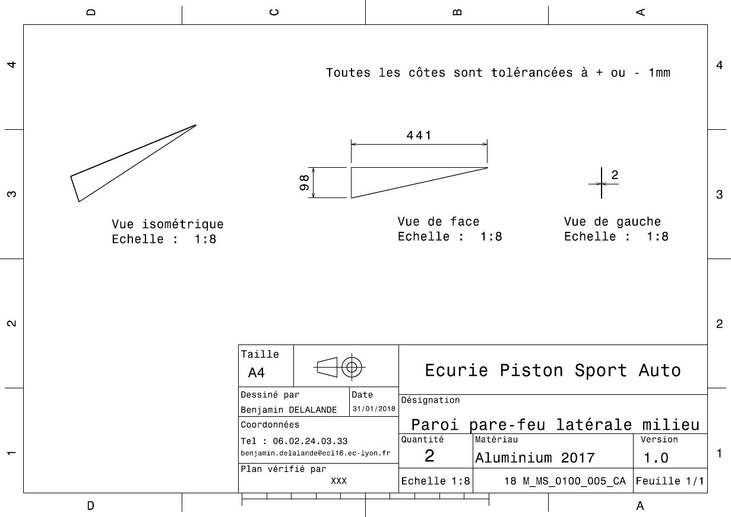
Drawing Part : | MS_0100_005

dMS_0100_006
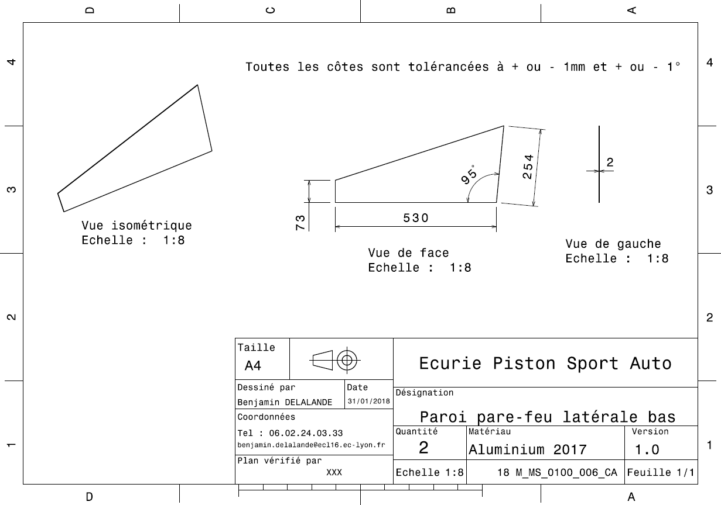
Drawing Part : | MS_0100_006

dMS_0100_007
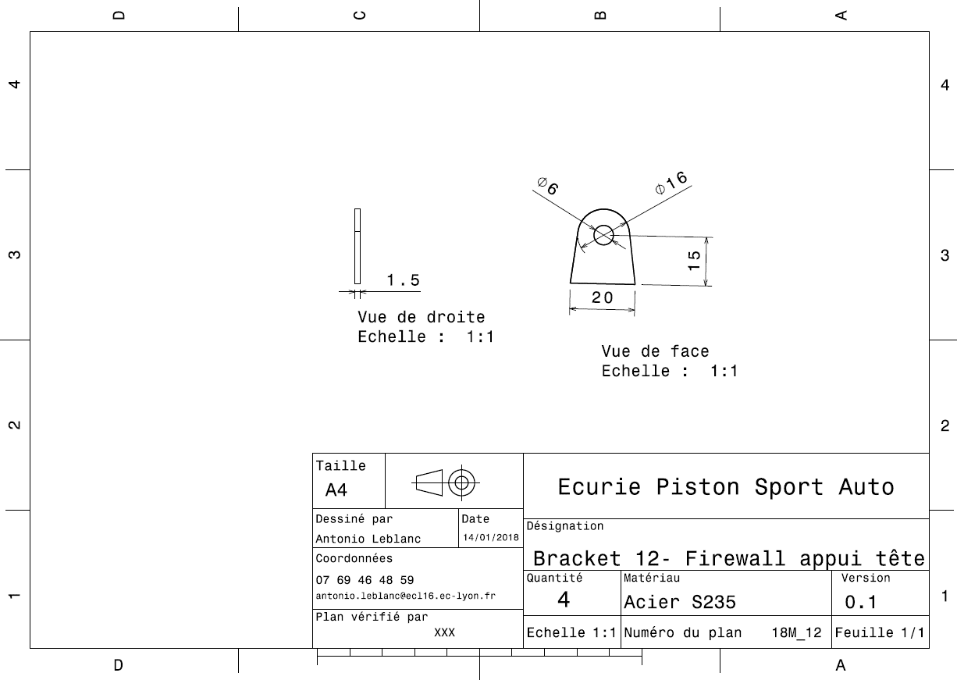
Drawing Part : | MS_0100_007

dMS_0100_008
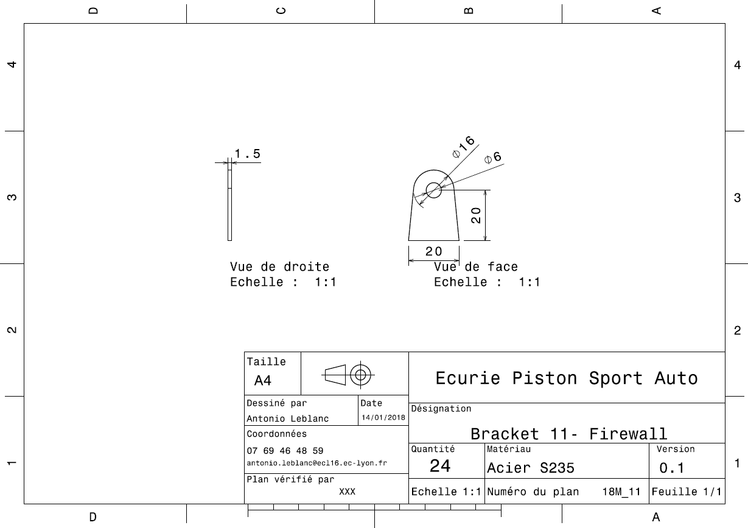
Drawing Part : | MS_0100_008

